WordPressのインストール
AWSを用いたWordPressの作成手順

・インスタンスの作成と起動
 | AWSと検索してログイン、アカウントがなければ作成
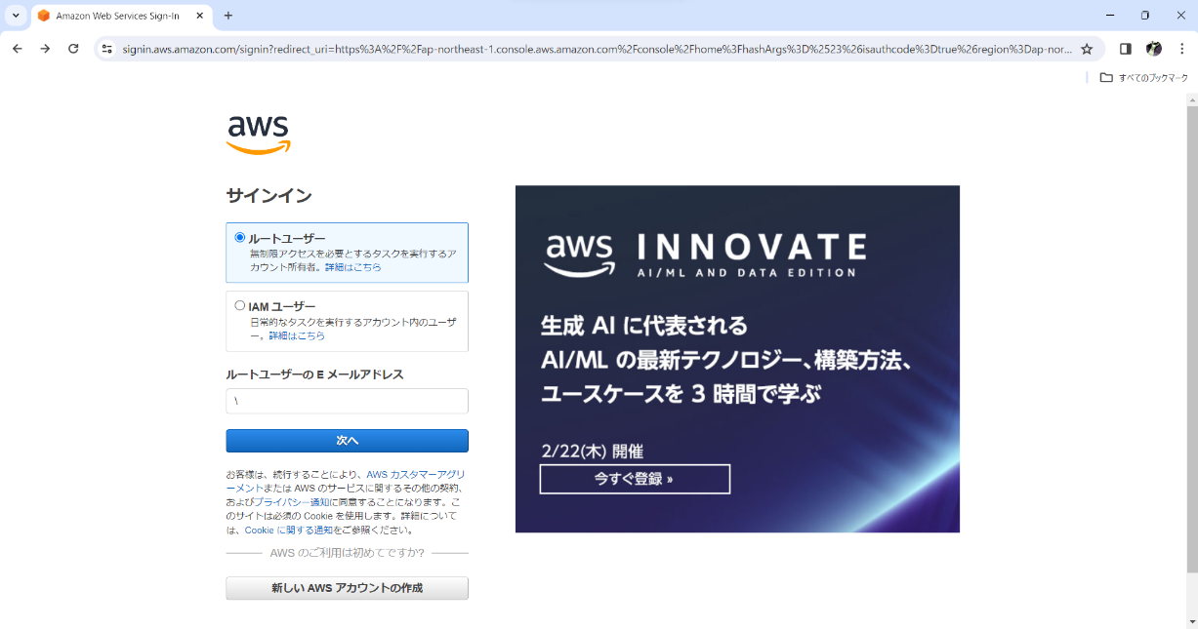

 | ログインはルートユーザーから

 | ログイン後検索から「EC2」を検索
 | EC2を選択後インスタンスを起動から作成
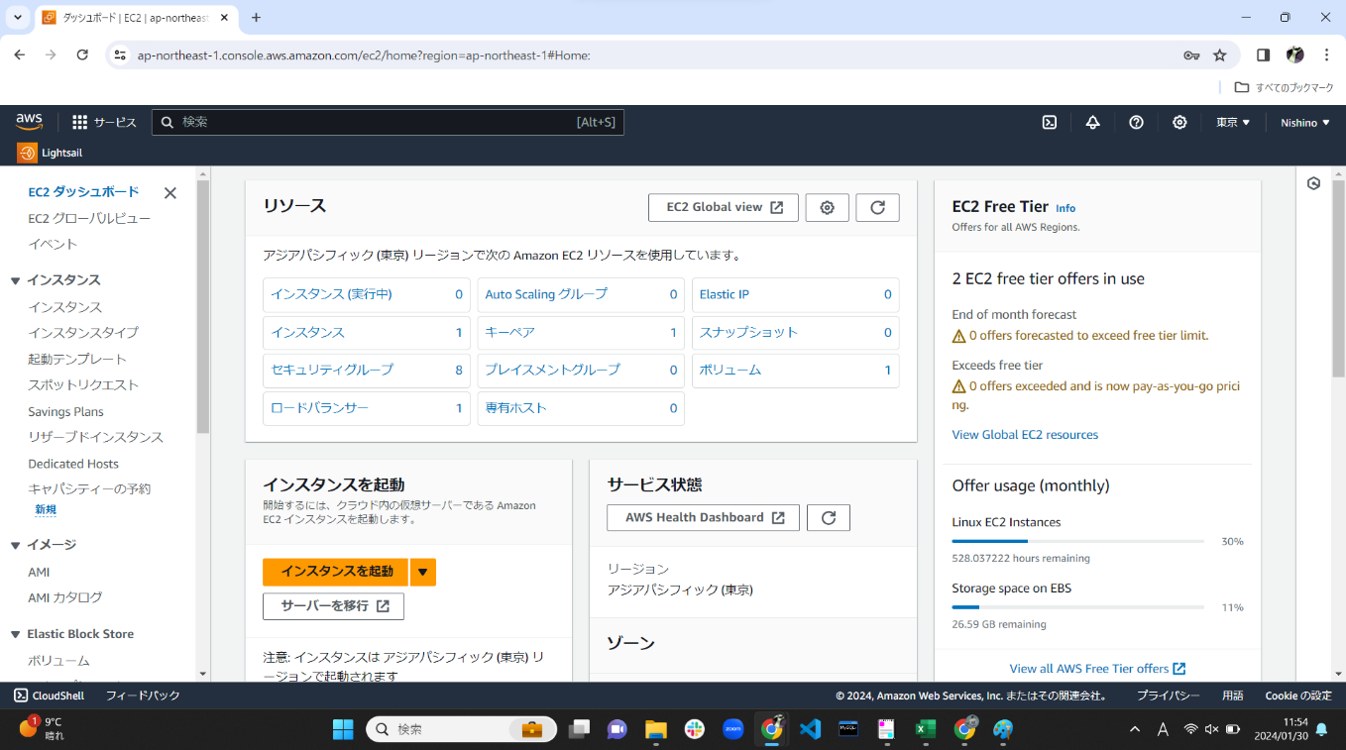

 | 「名前とタグ」インスタンの名前
 | 「Application and OS Images」クイックスタートの「AmazonLinux」を選択
 | 「Amazonマシンイメージ」AmazonLinux2023AMIが無料利用枠なので選択。アーキテクチャはそのまま64ビット
 | インスタンスタイプは「t2.micro」が無料枠なので使用
 | 今回はキーペアは使用しないので「キーペアなしで続行」
 | 「ネットワーク設定」から下はデフォルトのまま
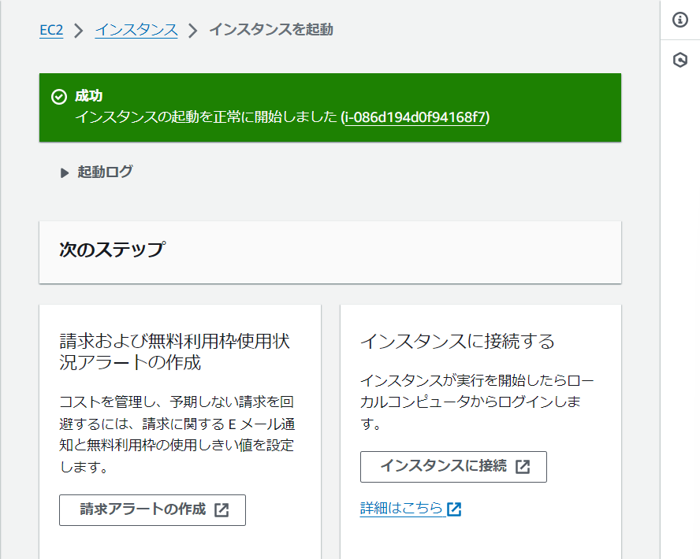
 | インスタンスを作成したのちインスタンスに接続を選択
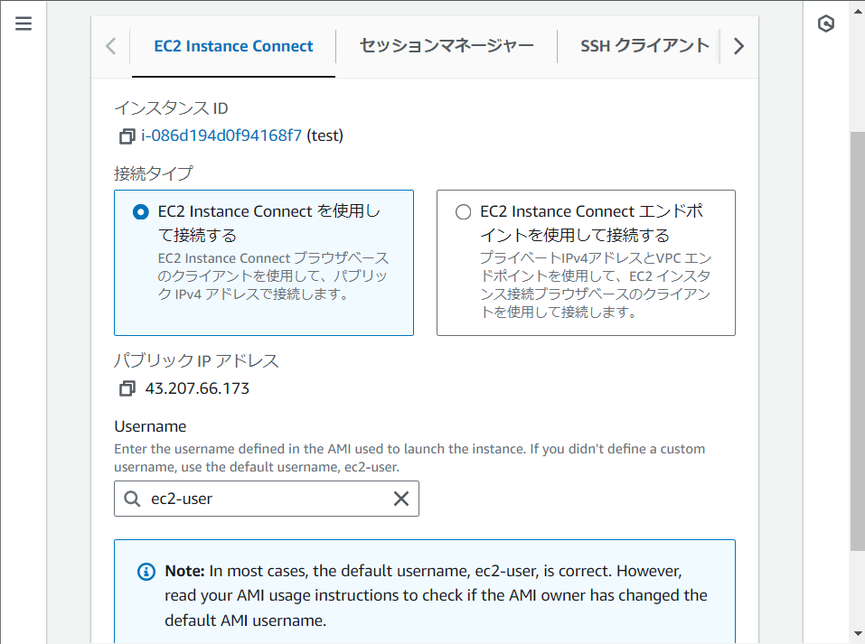

 | タブが移動し、図のようなAAが出ればインスタンスの作成と起動は成功

・WordPressをインストールする
 | 「インスタンスの作成と起動」でAmazonマシンイメージを「Amazon Linux 2」にしている場合、Linux2023とコマンドが違うため注意が必要。
 | 基本は公式が用意している公式ドキュメントを順番通りにコピーすれば用意できる
 | https://docs.aws.amazon.com/ja_jp/linux/al2023/ug/hosting-wordpress-aml-2023.html
 | 「sudo -i」でrootユーザーに変更する
 | 「dnf install wget php-mysqlnd httpd php-fpm php-mysqli mariadb105-server php-json php php-devel -y」
 | でphpやmysqlnd等の必要な物をインストールする。
 | インストールに2~3分程時間がかかる。図のように「complete!」が表記されていればインストールは完了。

 | 「wget https://wordpress.org/latest.tar.gz」で最新のWordPressをインストールする。
 | 図の通りになれば正しくインストールされている。

 | 「tar -xzf latest.tar.gz」コマンドでDLしたWordPressを解凍する。
 | 確認の為「ls」コマンド若しくはdirでディレクトリを閲覧する。
 | 解凍されていれば「wordpress」という名前のフォルダが作成されている。

 | 「sudo systemctl start mariadb httpd」コマンドでDBとWebサーバーを起動。
 | 「mysql -u root -p」で自身が使用するDBのパスワードを決める。
 | (パスワードは打っても、表示されない為覚える必要がある)

 | 「CREATE USER 'wordpress-user'@'localhost' IDENTIFIED BY 'your_strong_password';」
 | を打ち込みDBのユーザーとパスワードを作成する。
 | (wordpress-userとyour_strong_passwordはサンプルとして表示されているので、変更をする)

 | 「CREATE DATABASE `wordpress-db`;」DBを作る
 | 「GRANT ALL PRIVILEGES ON `wordpress-db`.* TO "wordpress-user"@"localhost";」
 | コマンドを打ち、ユーザーにデータベースに対する完全な権限を付与。
 | 「FLUSH PRIVILEGES;」変更を取得。
 | 「exit」を打ち込みDBを終了させる
・PHPなどの設定
 | 「cp wordpress/wp-config-sample.php wordpress/wp-config.php」
 | コマンドを打ち、設定ファイルのバックアップを作成する。
 | 「nano wordpress/wp-config.php」コマンドを打ち、設定ファイルを編集する。
 | (nanoはテキストエディタ)
 | 「database_name_here」と書かれている場所に
 | 「CREATE DATABASE `wordpress-db`;」で作ったDB名を入れる。

 | 「username_here」と書かれている場所に
 | 「CREATE USER 'wordpress-user'@'localhost' IDENTIFIED BY 'your_strong_password';」
 | を打ち込みDBのユーザーとパスワードを作成する。で作成したユーザーを入れる。
 | またその下の「define('DB_PASSWORD', 'your_strong_password');」
 | も同様にパスワードを入れる。
 | 少し下にある「define('AUTH_KEY')」を見つけ
 | 「'put your unique phrase here'」を「define('NONCE_SALT')」までランダムな値を追加する。
 | 追加する際には下記のサイトを使用する。
 | https://api.wordpress.org/secret-key/1.1/salt/

 | Ctrl+Oで保存、若しくはそのままCtrl+Xで終了する際に保存しEnter
 | 「cp -r wordpress/* /var/www/html/」でWordPressファイルをApacheドキュメントルートにインストールする。
 | 「nano /etc/httpd/conf/httpd.conf」を打ちWordPressでパーマリンクを使用できるようにする。
 | 「Directory "/var/www/html"」と書かれているセクションを探す。
 | 「AllowOverride None」と記載のある部分を「AllowOverride ALL」へ変更。
 | (AllowOverrideが複数あるため、必ずDirectory "/var/www/html"セクション内を変更すること)
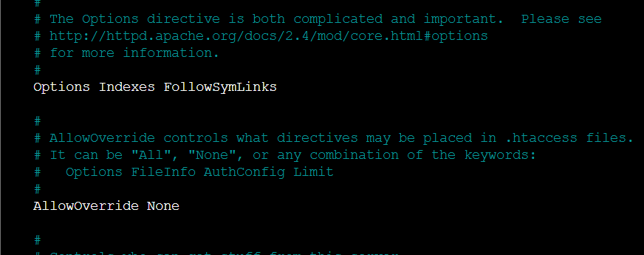

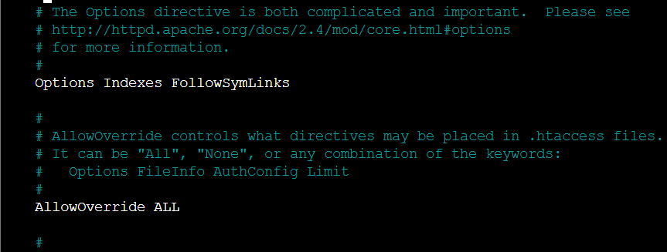

 | 「sudo dnf install php-gd」でPHPグラフィック描画ライブラリをAL2023にインストールする。(途中Y/Nを求められるのでY)

 | completeが出れば完了。
 | 「dnf list | grep php」でPHPグラフィック描画ライブラリをAmazonLinuxAMIにインストールする。
 | PHPが赤文字で大量に出てくると思うが気にせず下記コマンドで続ける。
 | 「sudo dnf install -y php8.1-gd」
 | 「sudo chown -R apache /var/www」でApacheWebサーバーのファイル権限を修正。
 | 「sudo chgrp -R apache /var/www」でグループ所有権をApacheグループに付与
 | 「sudo chmod 2775 /var/wwwfind /var/www -type d -exec sudo chmod 2775 {} \;」で書き込み権限を追加。
 | 「find /var/www -type f -exec sudo chmod 0644 {} \;」で権限を再帰的に変更
 | 「sudo systemctl restart httpd」でApache Webサーバーを再起動し、グループと権限を取得
 | AL2023でWordPressインストールスクリプトを実行
 | 「sudo systemctl enable httpd && sudo systemctl enable mariadb」でシステムを起動させる
 | 「sudo systemctl status mariadb」でサーバーが実行されているか確認。
 | 実行されていればActive(running)になっている。
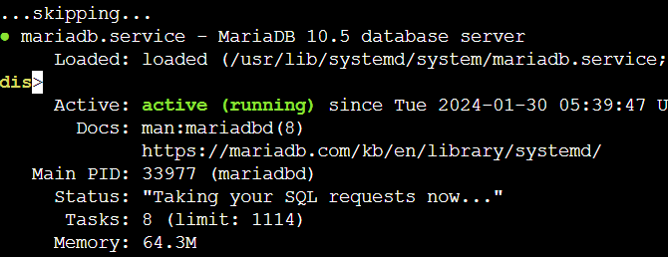

 | されていなければ「sudo systemctl start mariadb」で開始。
 | Ctrl+Cでコンソールに戻る
 | ApacheWebサーバーが実行されているか確認
 | 「sudo systemctl status httpd」
 | 同じく実行されていればActive(running)になっている。
 | されていなければ「sudo systemctl start httpd」で開始。
 | 「sudo chkconfig httpd on && sudo chkconfig mariadb on」
 | でシステムが起動する度にDBが開始されるようにする。
 | 「sudo service mariadb status」DBが実行されているか確認。
 | 「sudo service mariadb start」されていなければ開始。
 | 「sudo service httpd status」ApacheWebサーバーが開始されているか確認。
 | 「sudo service httpd start」開始されていなければ開始。
 | EC2インスタンスに戻り、作成したインスタンスのパブリックIpv4をブラウザで検索
 | (オープンアドレスからでも可)
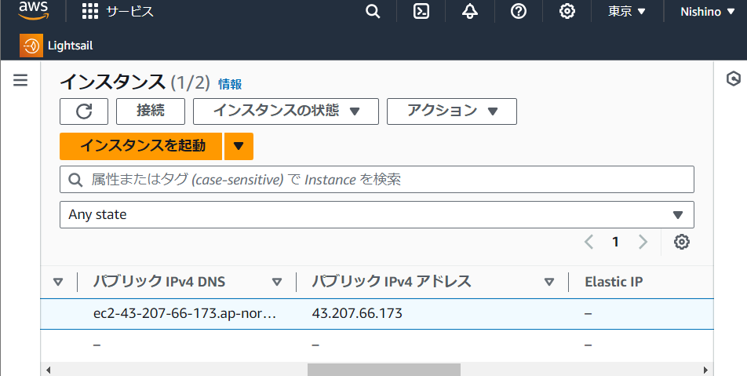

 | アドレスがhttps://になっている場合
 | DNS設定を行っていないので、http:/に変更しないとWordPressが機能しない

 | http://に変更後しばらく待機するとWordPressの設定画面が現れサンプルのサイトが表示される

ロードバランサーの作成
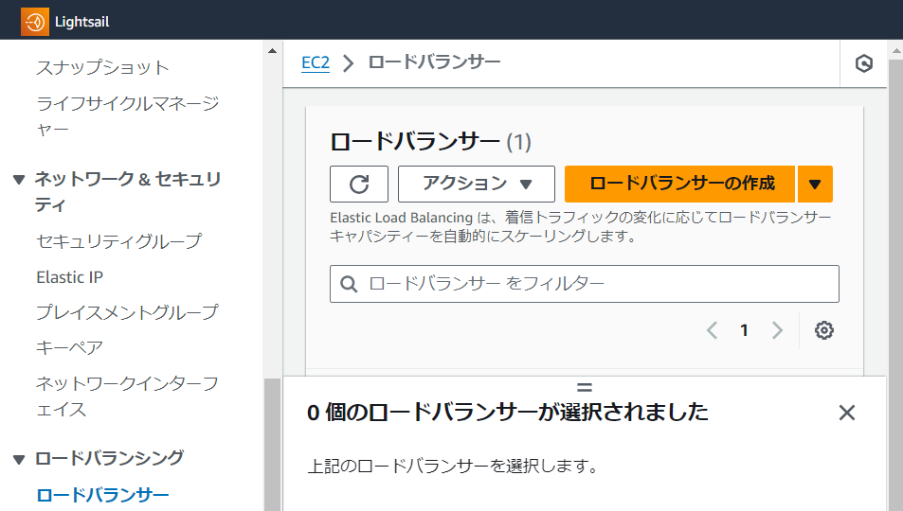
・ロードバランサーの作成
 | EC2を選択し、下の方にロードバランシングタブからロードバランサーを選択。

 | ロードバランサーを作成から「Application Load Balencer」を選択し、作成。
 | 「ロードバランサー名」ロードバランサーの名前
 | 「スキーム」インターネット向け
 | 「IPアドレスタイプ」IPv4
 | 「ネットワークマッピング」VCPの選択
 | 「セキュリティグループ」default
 | 「リスナーとルーティング」ターゲットグループがないので作成
 | 名前を付つけた後、使用するVCPを選択
・VCPの作成

 | VCP作成時に「のみ」か「など」を選ぶ必要があるが、「など」を選択
 | 選択することでサブネットが自動的に生成される
 | 「名前タグの自動生成」名前
 | 「IPv4CIDRブロック」開始IPとサイズの決定。
 | /16~/28の間であればおそらくなんでも良い。デフォルトの数値推奨。
 | 「IPv6CIDRブロック」なし
 | 「AZの数」2
 | 「パブリックサブネットの数」2
 | 「プライベートサブネットの数」2
 | 「NATゲートウェイ」なし
 | 「VCPエンドポイント」S3
 | VCPを作成
 | しばらく待つと、ロードバランサーが作成される
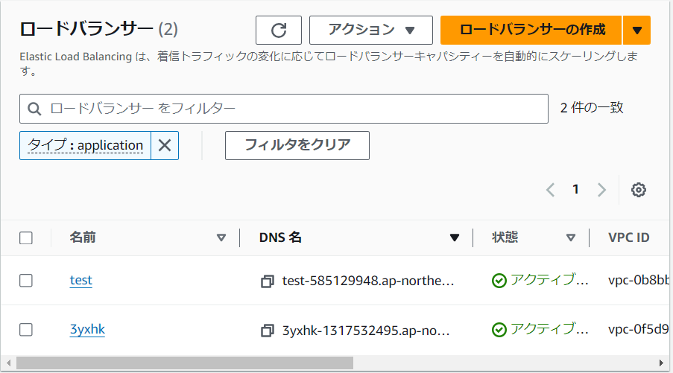

 | すでに一つ作成したからかどうかは不明だが、作ることができた。
 | 作成当時(2024/1/20)ではRoute53を使用し、ACMから認証を受けないと作成ができない。
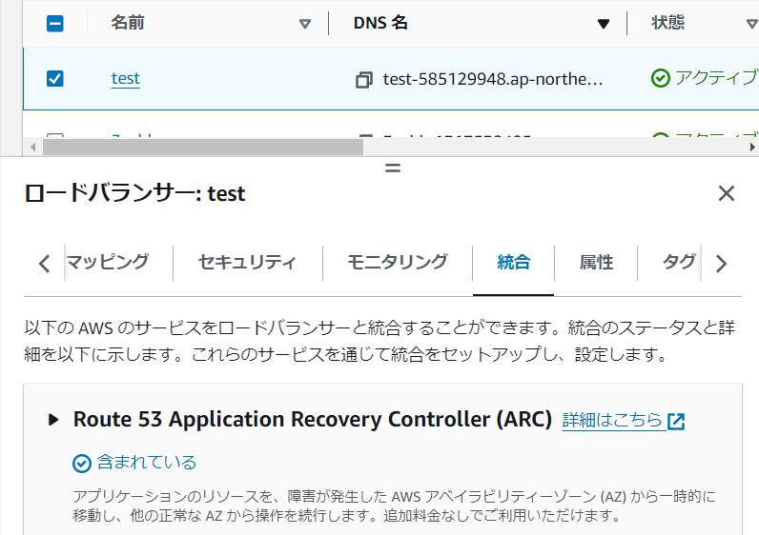

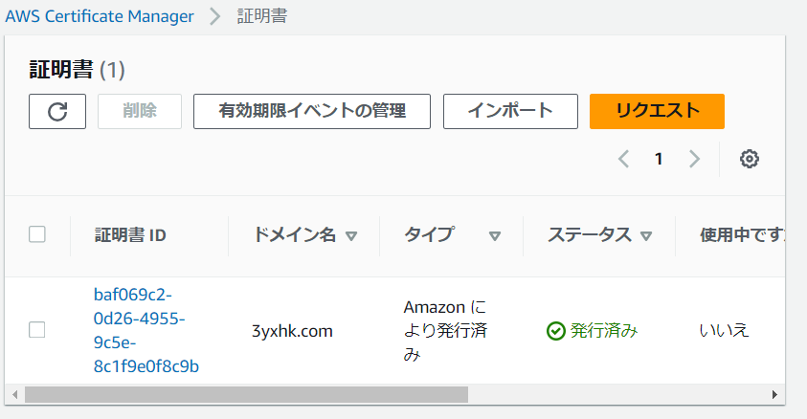
 | 初回で作成する際はRoute53でSSL認証を受ける必要がある。
・Route53でSSL認証を受ける
 | 検索窓から「ACM」を検索

 | リクエストを選択
 | 「パブリック証明書をリクエスト」
 | 「完全修飾ドメイン名」サイトのドメイン名test.com
 | 「検証方法」DNS検証
 | 「キーアルゴリズム」RSA2048
 | リクエストを送信

 | 発行されたのを確認
 | 検索窓からRoute53を検索
 | ドメインの登録からACMで作成したドメイン名を記入してチェック
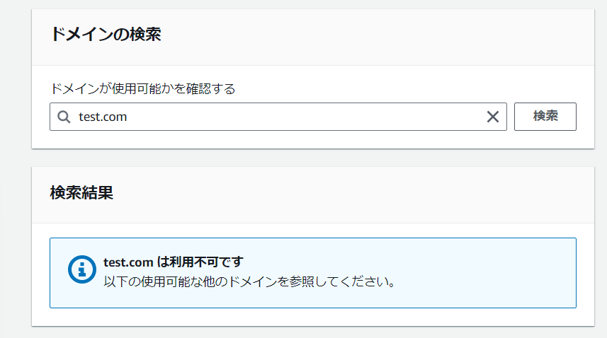

 | 利用不可の場合は別のドメインを作る必要がある。
 | そのためACMからもう一度ドメインを変えた証明書をリクエストする
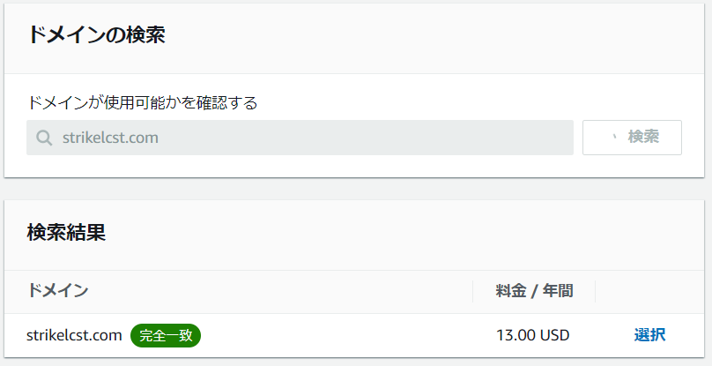

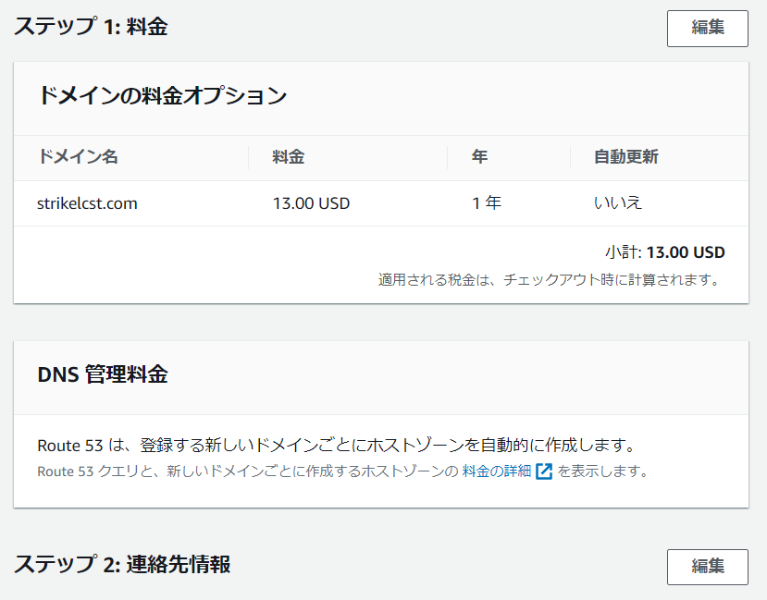
 | 使用可能である場合13USDかかるので注意

 | チェックアウトするとホストゾーンにドメインが登録される
 | ACMに戻り、作成した証明書を選択
 | ドメインと名前が同じであれば

 | Route53でレコードを作成が選択できるはず。
 | レコードが作成されたらロードバランサーを作成し待機

 | 状態がアクティブになればロードバランサーが作成された。

